表紙・改定履歴
Webダイレクト販売

画面設計書
申込マイページ申込データ確認画面
G0218

© 2020 Sasuke Financial Lab Inc.

変 更 記 録
版数 REV. | 作成更新日 | 変 更 内 容 | 担 当
01 | 2020-08-28 | 初版 | 幡司

画面レイアウト
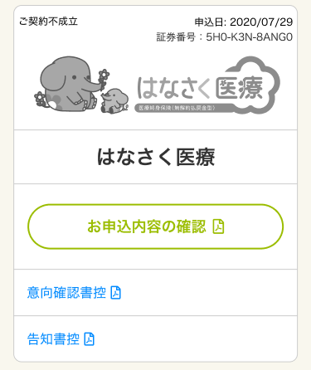
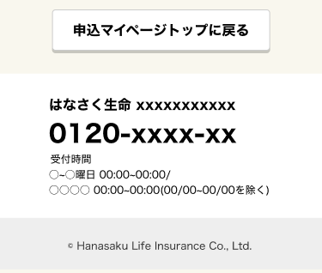
画面レイアウト |  |  | システム | 画面名 |  | 画面ID
 |  |  | Webダイレクト販売 | 申込マイページ申込データ確認画面 |  | G0218

A
B

 |  |  |  |  | ※ご契約成立

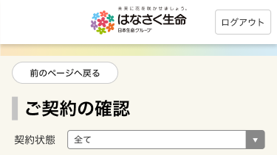

1
1

2

3

4

C
D
 |  |  |  |  |  | ※要確認

 | ※審査中

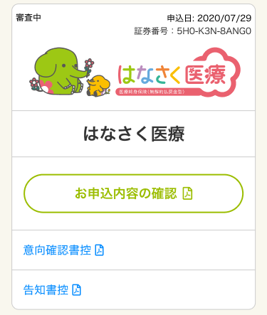

1

2

3

4

5

E
F

 |  | ※ご契約不成立

メッセージ一覧
メッセージ一覧 |  | システム | 画面名 | 画面ID
 |  | Webダイレクト販売 | 申込マイページ申込データ確認画面 | G0218
No | メッセージID | メッセージ内容

Pending
1
2
3
4
5
6
7
8
9
10
11
12
13
14
15
16
17
18
19
20
21
22
23
24
25
26
27

